Arkusz1
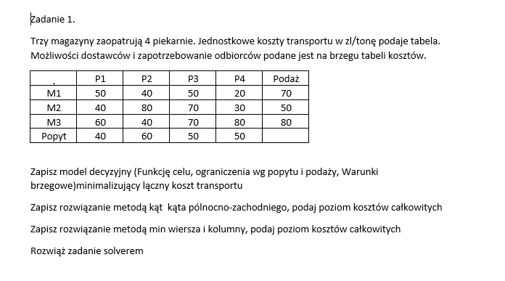

 | P1 | P2 | P3 | P4 | Podaż
M1 | 50 | 40 | 50 | 20 | 70
M2 | 40 | 80 | 70 | 30 | 50
M3 | 60 | 40 | 70 | 80 | 80
Popyt | 40 | 60 | 50 | 50

1.Określenie zmiennnych decyzjnych
Xij-ilość towaru przemieszczona od itego dostawcy do jtego odboery
i numer dostawcy
j-nr odbiorcy
ij-numer węzła
2.Macierz zmiennych decyzyjncyh

Xij | X11 | X12 | X13 | X14
(3x4) | X21 | X22 | X23 | X24
 | X31 | X32 | X33 | X34

3. Macierz kosztów jednostkowych
 | C11 | C12 | C13 | C14 |  | 50 | 40 | 50 | 20
Cij= | C21 | C22 | C23 | C24 | Cij= | 40 | 80 | 70 | 30
 | C31 | C32 | C33 | C34 |  | 60 | 40 | 70 | 80

4. | Funkcja celu Modelu decyzyjnego

Fc: | suma (po i-wierszach i j-kolumnach) Cij*Xij

Fc: | 50X11+40X12+…70X33+80X34~~min

5. Warunki Ograniczające
dla dostawców: |  | WOD: | X11+X12+x13+x14=70
 |  |  | X21+x22+x23+x24=50
 |  |  | X31+x32+x33+x34=80

dla odbiorców: |  | WOO: | X11+x21+x31=40
 |  |  | X12+x22+x32=60
 |  |  | X13+X23+X33=50
 |  |  | X14+X24+X34=50

6. Warunki brzeegowe
WB: | Xij>=0

7. Zapis pełengo modelu

Fc: | 50X11+40X12+…70X33+80X34~~min

WOD: | X11+X12+x13+x14=70 |  |  | WOO: | X11+x21+x31=40
 | X21+x22+x23+x24=50 |  |  |  | X12+x22+x32=60
 | X31+x32+x33+x34=80 |  |  |  | X13+X23+X33=50
 |  |  |  |  | X14+X24+X34=50
8. Sprawdzenie zbilansowania modelu:
suma ai= | =70+50+80 | 200
suma bj= | =40+60+50+50= |  | 200

 | Powinno się równać
 | wtedy zbilansowany

9. Rozwiązanie dopuszczalne metodą kąta północno-zachodniego

punkt wyjscia |  |  |  |  | ai
Xij | X11 | X12 | X13 | X14 | 70
(3x4) | X21 | X22 | X23 | X24 | 50
 | X31 | X32 | X33 | X34 | 80
bj | 40 | 60 | 50 | 50 | 200

rozpoczynamy od węzła o najmniejszej sumie ij |  |  |  |  | i wpisujemy tam min z a1/b1

Xij | 40 | X12 | X13 | X14 | 30
(3x4) | X21 | X22 | X23 | X24 | 50
 | X31 | X32 | X33 | X34 | 80
bj | 0 | 60 | 50 | 50 | 160 |  |  | `

zerujemy popyt lub podaż w danym wierszu lub kolumnie
pomniejszamy ai i bj o wpisana wartosc
Następny węzeł

Xij | 40 | 30 | X13 | X14 | 0
(3x4) | X21 | X22 | X23 | X24 | 50
 | X31 | X32 | X33 | X34 | 80
bj | 0 | 30 | 50 | 50 | 130

next

Xij | 40 | 30 | X13 | X14 | 0
(3x4) | X21 | 30 | X23 | X24 | 20
 | X31 | X32 | X33 | X34 | 80
bj | 0 | 0 | 50 | 50 | 100

dalej

Xij | 40 | 30 | X13 | X14 | 0
(3x4) | X21 | 30 | 20 | X24 | 0
 | X31 | X32 | X33 | X34 | 80
bj | 0 | 0 | 30 | 50 | 80

Xij | 40 | 30 | X13 | X14 | 0
(3x4) | X21 | 30 | 20 | X24 | 0
 | X31 | X32 | 30 | X34 | 50
bj | 0 | 0 | 0 | 50 | 50

Xij | 40 | 30 | X13 | X14 | 0
(3x4) | X21 | 30 | 20 | X24 | 0
 | X31 | X32 | 30 | 50 | 0
bj | 0 | 0 | 0 | 0 | 0

Sprawdzenie suma wartości na wszytskich wpisanych węzłach
200 | równe sumi epopytu=sumie podaży

Okreśłenie łącznego kosztu transportu w tym (dopuszczalnym) rozwiąznaiu |  |  |  |  |  |  | 13100

